Foglio1
INVENTARIO GUARDAROBA (ESEMPIO )

CAPISPALLA |  | MAGLIE |  | MAGLIONI |  | ABITI

Cappotti/Piumini | 3 | T-shirt + manica lunga | 20 | Girocollo/V | 8 | Easy | 1

Impermeabili/Trench | 1 | Maglie varie medio peso | 15 | Collo alto | 4 | Easy/chic | 3

Blazer | 1 | Bluse leggere | 5 | Twin set | 2 | Elegante | 1

Giacche (pelle/bomber/denim) | 1 | Canotte/sottogiacche | 10 | Cardigan/aperti | 6

tot | 6 | tot | 50 | tot | 20 | tot | 5

GONNE |  | PANTALONI |  | SCARPE |  | BORSE

Minigonne | 1 | Leggins | 6 | Stivali | 1 | Tote | 1

Al ginocchio | 12 | Jeans | 4 | Da giorno | 12 | Da giorno | 2

Tre quarti | 2 | Casual/denim | 6 | Da sera | 2 | Da sera | 1

Lunghe |  | Eleganti/Formali | 2

tot | 15 | tot | 18 | tot | 15 | tot | 4

 |  |  |  |  |  | Totale guardaroba | 133

INTIMO |  | ACCESSORI |  | Jewelry/Bijoux

Slip/lingerie |  | Sciarpe |  | Collane

Reggiseni/Body |  | Foulard |  | Anelli

Calze/Collant |  | Cappelli |  | Bracciali

Pigiami/Camicie da notte |  | Guanti |  | Spille & Co

Abiti da casa |  | Cinture |  | Orologi
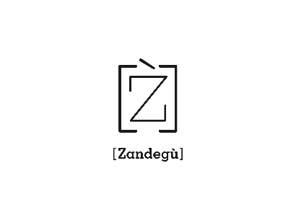

(c) Zandegù

